2021_09_data
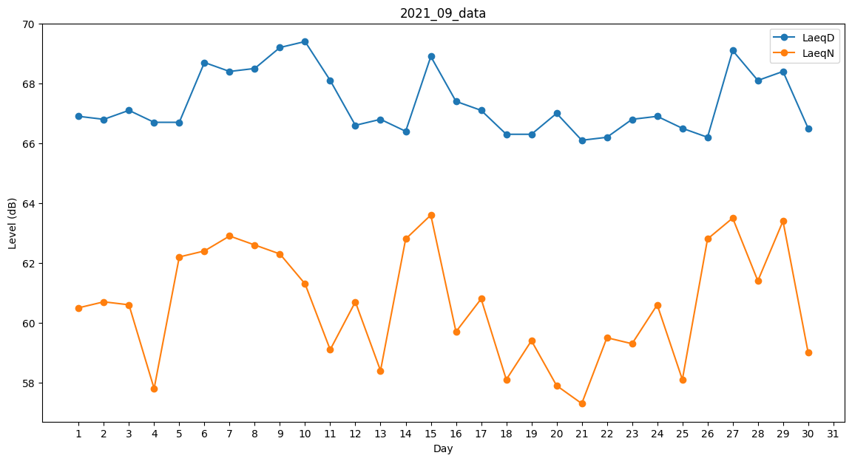
Day | LaeqD | LaeqN
1 | 66.9 | 60.5
2 | 66.8 | 60.7
3 | 67.1 | 60.6
4 | 66.7 | 57.8
5 | 66.7 | 62.2
6 | 68.7 | 62.4
7 | 68.4 | 62.9
8 | 68.5 | 62.6
9 | 69.2 | 62.3
10 | 69.4 | 61.3
11 | 68.1 | 59.1
12 | 66.6 | 60.7
13 | 66.8 | 58.4
14 | 66.4 | 62.8
15 | 68.9 | 63.6
16 | 67.4 | 59.7
17 | 67.1 | 60.8
18 | 66.3 | 58.1
19 | 66.3 | 59.4
20 | 67 | 57.9
21 | 66.1 | 57.3
22 | 66.2 | 59.5
23 | 66.8 | 59.3
24 | 66.9 | 60.6
25 | 66.5 | 58.1
26 | 66.2 | 62.8
27 | 69.1 | 63.5
28 | 68.1 | 61.4
29 | 68.4 | 63.4
30 | 66.5 | 59

